Sheet1
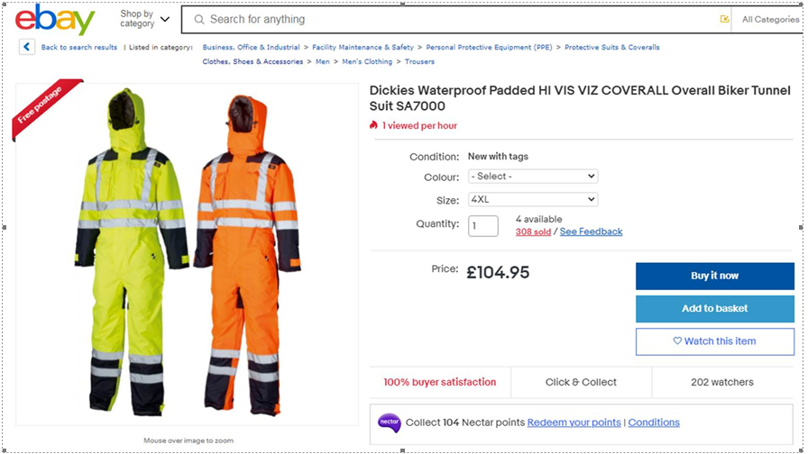
Style Code | Product Description | Colour | Size | Class Description | Left
FR24/7TP | Evryday FR C/l+TP | Navy Blue | 36 T | Flame Retardant | 18
FR24/7TP | Evryday FR C/l+TP | Navy Blue | 38 R | Flame Retardant | 31
FR24/7TP | Evryday FR C/l+TP | Navy Blue | 40 T | Flame Retardant | 24
FR24/7TP | Evryday FR C/l+TP | Navy Blue | 42 T | Flame Retardant | 5
FR24/7TP | Evryday FR C/l+TP | Navy Blue | 46 T | Flame Retardant | 78
FR24/7TP | Evryday FR C/l+TP | Navy Blue | 48 R | Flame Retardant | 13
FR24/7TP | Evryday FR C/l+TP | Navy Blue | 48 T | Flame Retardant | 38
FR24/7TP | Evryday FR C/l+TP | Navy Blue | 54 T | Flame Retardant | 2
FR24/7TP | Evryday FR C/l+TP | Navy Blue | 58 T | Flame Retardant | 6
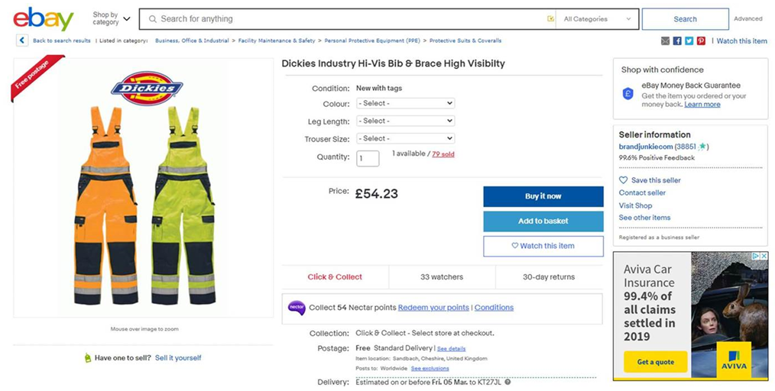
FR24/7TP | Evryday FR C/l+TP | Orange | 36 R | Flame Retardant | 38
FR24/7TP | Evryday FR C/l+TP | Orange | 36 T | Flame Retardant | 57
FR24/7TP | Evryday FR C/l+TP | Orange | 38 R | Flame Retardant | 77
FR24/7TP | Evryday FR C/l+TP | Orange | 40 R | Flame Retardant | 140
FR24/7TP | Evryday FR C/l+TP | Orange | 40 T | Flame Retardant | 23
FR24/7TP | Evryday FR C/l+TP | Orange | 42 R | Flame Retardant | 262
FR24/7TP | Evryday FR C/l+TP | Orange | 44 R | Flame Retardant | 40
FR24/7TP | Evryday FR C/l+TP | Orange | 46 R | Flame Retardant | 1
FR24/7TP | Evryday FR C/l+TP | Orange | 46 T | Flame Retardant | 58
FR24/7TP | Evryday FR C/l+TP | Orange | 48 T | Flame Retardant | 35
FR24/7TP | Evryday FR C/l+TP | Orange | 50 T | Flame Retardant | 21
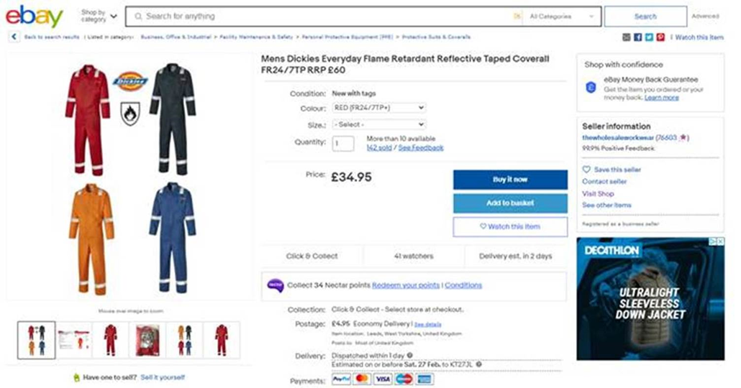
FR24/7TP | Evryday FR C/l+TP | Orange | 52 T | Flame Retardant | 8
FR24/7TP | Evryday FR C/l+TP | Orange | 54 R | Flame Retardant | 86
FR24/7TP | Evryday FR C/l+TP | Orange | 54 T | Flame Retardant | 17
FR24/7TP | Evryday FR C/l+TP | Orange | 56 R | Flame Retardant | 35
FR24/7TP | Evryday FR C/l+TP | Orange | 56 T | Flame Retardant | 11
FR24/7TP | Evryday FR C/l+TP | Orange | 58 R | Flame Retardant | 60
FR24/7TP | Evryday FR C/l+TP | Orange | 58 T | Flame Retardant | 17
FR24/7TP | Evryday FR C/l+TP | Orange | 60 T | Flame Retardant | 4
FR24/7TP | Evryday FR C/l+TP | Royal Blue | 36 T | Flame Retardant | 14
FR24/7TP | Evryday FR C/l+TP | Royal Blue | 38 T | Flame Retardant | 14
FR24/7TP | Evryday FR C/l+TP | Royal Blue | 40 R | Flame Retardant | 26
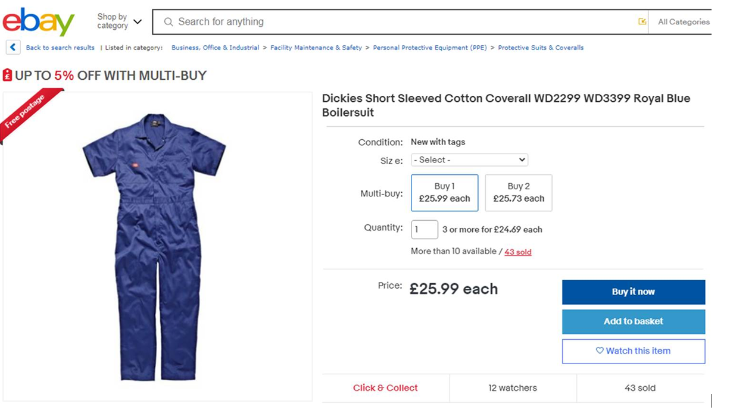
FR24/7TP | Evryday FR C/l+TP | Royal Blue | 40 T | Flame Retardant | 18
FR24/7TP | Evryday FR C/l+TP | Royal Blue | 42 R | Flame Retardant | 4
FR24/7TP | Evryday FR C/l+TP | Royal Blue | 42 T | Flame Retardant | 14
FR24/7TP | Evryday FR C/l+TP | Royal Blue | 44 R | Flame Retardant | 11
FR24/7TP | Evryday FR C/l+TP | Royal Blue | 44 T | Flame Retardant | 12
FR24/7TP | Evryday FR C/l+TP | Royal Blue | 46 R | Flame Retardant | 51
FR24/7TP | Evryday FR C/l+TP | Royal Blue | 46 T | Flame Retardant | 16
FR24/7TP | Evryday FR C/l+TP | Royal Blue | 48 T | Flame Retardant | 9
FR24/7TP | Evryday FR C/l+TP | Royal Blue | 50 T | Flame Retardant | 17
FR24/7TP | Evryday FR C/l+TP | Royal Blue | 52 T | Flame Retardant | 18
FR24/7TP | Evryday FR C/l+TP | Royal Blue | 54 T | Flame Retardant | 16
FR24/7TP | Evryday FR C/l+TP | Royal Blue | 56 T | Flame Retardant | 14
FR24/7TP | Evryday FR C/l+TP | Royal Blue | 58 R | Flame Retardant | 21
FR24/7TP | Evryday FR C/l+TP | Royal Blue | 58 T | Flame Retardant | 10
FR24/7TP | Evryday FR C/l+TP | Royal Blue | 60 R | Flame Retardant | 28
FR24/7TP | Evryday FR C/l+TP | Royal Blue | 60 T | Flame Retardant | 17
FR24/7TP | Evryday FR C/l+TP | Red | 36 T | Flame Retardant | 10
FR24/7TP | Evryday FR C/l+TP | Red | 38 T | Flame Retardant | 2
FR24/7TP | Evryday FR C/l+TP | Red | 40 R | Flame Retardant | 112
FR24/7TP | Evryday FR C/l+TP | Red | 40 T | Flame Retardant | 37
FR24/7TP | Evryday FR C/l+TP | Red | 42 R | Flame Retardant | 320
FR24/7TP | Evryday FR C/l+TP | Red | 42 T | Flame Retardant | 26
FR24/7TP | Evryday FR C/l+TP | Red | 44 R | Flame Retardant | 523
FR24/7TP | Evryday FR C/l+TP | Red | 44 T | Flame Retardant | 39
FR24/7TP | Evryday FR C/l+TP | Red | 46 R | Flame Retardant | 554
FR24/7TP | Evryday FR C/l+TP | Red | 46 T | Flame Retardant | 104
FR24/7TP | Evryday FR C/l+TP | Red | 48 R | Flame Retardant | 408
FR24/7TP | Evryday FR C/l+TP | Red | 48 T | Flame Retardant | 148
FR24/7TP | Evryday FR C/l+TP | Red | 50 R | Flame Retardant | 202
FR24/7TP | Evryday FR C/l+TP | Red | 50 T | Flame Retardant | 17
FR24/7TP | Evryday FR C/l+TP | Red | 52 R | Flame Retardant | 162
FR24/7TP | Evryday FR C/l+TP | Red | 52 T | Flame Retardant | 40
FR24/7TP | Evryday FR C/l+TP | Red | 54 R | Flame Retardant | 82
FR24/7TP | Evryday FR C/l+TP | Red | 54 T | Flame Retardant | 25
FR24/7TP | Evryday FR C/l+TP | Red | 56 R | Flame Retardant | 8
FR24/7TP | Evryday FR C/l+TP | Red | 56 T | Flame Retardant | 21
FR24/7TP | Evryday FR C/l+TP | Red | 58 R | Flame Retardant | 44
FR24/7TP | Evryday FR C/l+TP | Red | 58 T | Flame Retardant | 33
FR24/7TP | Evryday FR C/l+TP | Red | 60 R | Flame Retardant | 32
FR24/7TP | Evryday FR C/l+TP | Red | 60 T | Flame Retardant | 23
 |  |  |  |  | 4507

